Chi tiết địa chất
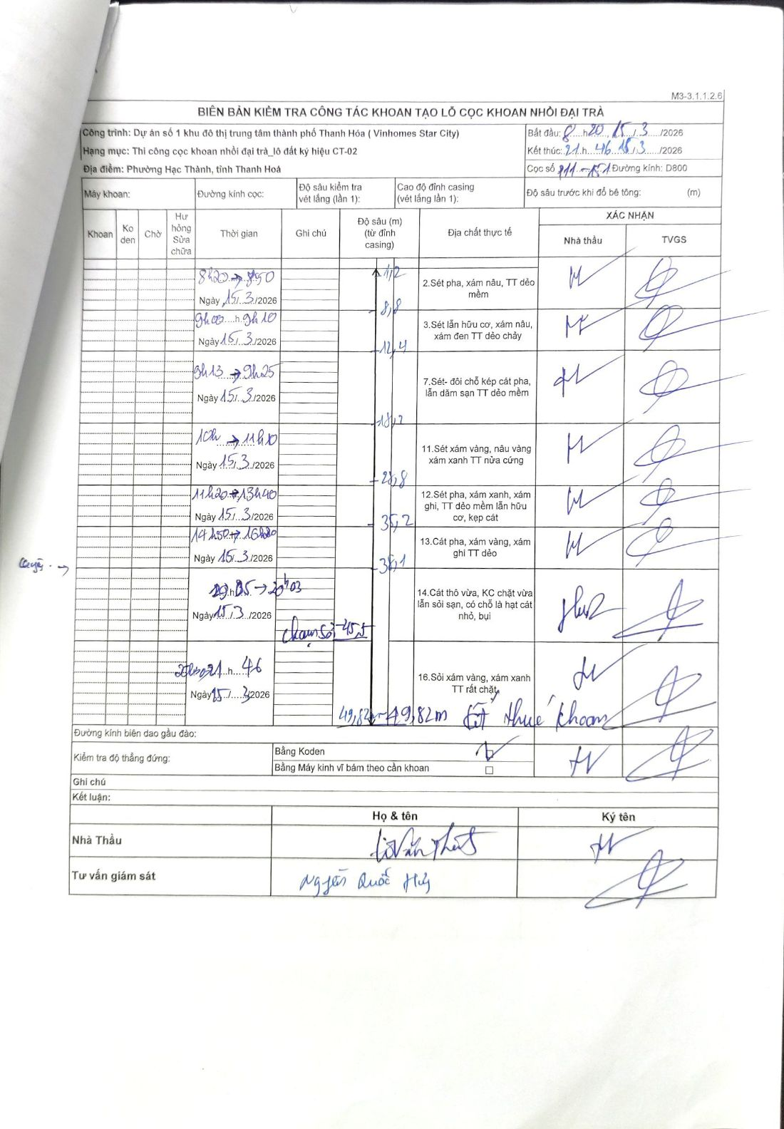
Dự án | Dự án số 1 khu đô thị trung tâm thành phố Thanh Hóa (Vinhomes Star City)
Hạng mục | Thi công cọc khoan nhồi đại trà_lô đất ký hiệu CT-02
Tên bộ phận | Phường Hạc Thành, tỉnh Thanh Hoá
Số hiệu cọc | P11-151
Biên bản số | M3-3.1.1.2.6
Đường kính | D800
Bắt đầu thi công | 08:20 15/03/2026
Kết thúc thi công | 21:46 15/03/2026

Địa chất TT | Đường kính | Mô tả lớp thiết kế | Từ (h) | Đến (h) | Cao độ từ | Cao độ đến | T.Gian (h) | Dài (m) | V (m/h) | Ghi chú
1 | D800 | Sét pha, xám nâu, TT dẻo mềm | 08:20 15/03/2026 | 08:50 15/03/2026 | -1.12 | -8.8 | 0.5 | 7.68 | 15.36
2 | D800 | Sét lẫn hữu cơ, xám nâu, xám đen TT dẻo chảy | 09:00 15/03/2026 | 09:10 15/03/2026 | -8.8 | -12.4 | 0.17 | 3.6 | 21.6
3 | D800 | Sét- đôi chỗ kẹp cát pha, lẫn dăm sạn TT dẻo mềm | 09:13 15/03/2026 | 09:25 15/03/2026 | -12.4 | -18.2 | 0.2 | 5.8 | 29
4 | D800 | Sét xám vàng, nâu vàng xám xanh TT nửa cứng | 10:00 15/03/2026 | 11:10 15/03/2026 | -18.2 | -28.8 | 1.17 | 10.6 | 9.09
5 | D800 | Sét pha, xám xanh, xám ghi, TT dẻo mềm lẫn hữu cơ, kẹp cát | 11:20 15/03/2026 | 13:40 15/03/2026 | -28.8 | -35.2 | 2.33 | 6.4 | 2.74
6 | D800 | Cát pha, xám vàng, xám ghi TT dẻo | 14:50 15/03/2026 | 16:20 15/03/2026 | -35.2 | -38.1 | 1.5 | 2.9 | 1.93
7 | D800 | Cát thô vừa, KC chặt vừa lẫn sỏi sạn, có chỗ là hạt cát nhỏ, bụi | 19:05 15/03/2026 | 20:03 15/03/2026 | -38.1 | -45.5 | 0.97 | 7.4 | 7.66 | Chạm sỏi tại 45,5m
8 | D800 | Sỏi xám vàng, xám xanh TT rất chặt | 20:21 15/03/2026 | 21:46 15/03/2026 | -45.5 | -49.82 | 1.42 | 4.32 | 3.05

ẢNH BIÊN BẢN GỐC

